Hoja3
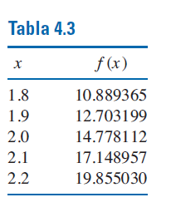
 | x | y | 1er nivel | 2do.nivel
0 | 1.8 | 10.889365 | 18.13834 | 13.634833333
1 | 1.9 | 12.703199 | 22.22879
2 | 2.1 | 17.148957
 | 2 | ?

 | p(x)= a0 + a1 (x-x0) + a2(x-x0) (x-x1)

 | p(2)= | 14.789729667

 | x | y
0 | 1.8 | 10.889365
1 | 1.9 | 12.703199
2 | 2 | 14.778112
3 | 2.2 | 19.85503

 | 2.1 | ?

